Frequencies
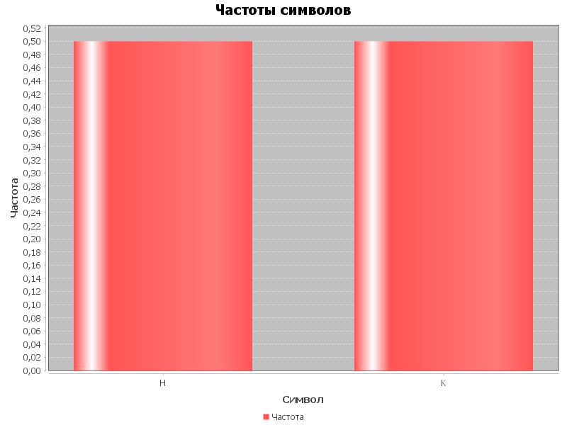
Символ | Частота
H | 0.5
K | 0.5

